P1
清水港 貿易概況

【令和7年12月】 |  |  |  |  |  |  |  |  |  |  |  |  |  |  |  |  | （単位：百万円、％）
区 分 |  | 輸 出 額 |  |  |  | 輸 入 額 |  |  |  | 輸出入額 |  |  |  | 差引額(▲は輸入超過）
 |  | 前年同期比 |  | 管内比 |  | 前年同期比 |  | 管内比 |  | 前年同期比 |  | 管内比 |  | 前年同期比 |  | 管内比
清水港 |  |  | 204,199 |  |  |  | 121,474 |  |  |  | 325,673 |  |  |  | 82,725
 |  | 102.4 |  | 8.7 |  | 103.6 |  | 10.0 |  | 102.9 |  | 9.1 |  | 100.8 |  | －
名古屋税関 管 内 |  |  | 2,338,805 |  |  |  | 1,220,776 |  |  |  | 3,559,581 |  |  |  | 1,118,029
 |  | 98.6 |  | － |  | 97.7 |  | － |  | 98.3 |  | － |  | 99.5 |  | －

【推移】 |  |  |  |  |  |  |  |  |  |  |  |  |  |  |  |  | （単位：百万円、％）
期 間 |  | 輸 出 額 |  |  |  | 輸 入 額 |  |  |  | 輸出入額 |  |  |  | 差引額(▲は輸入超過）
 |  | 金 額 |  |  | 前 年 同期比 | 金 額 |  |  | 前 年 同期比 | 金 額 |  |  | 前 年 同期比 | 金 額 |  |  | 前 年 同期比
令和3年 |  |  | 2,029,830 |  | 121.7 |  | 1,085,042 |  | 118.2 |  | 3,114,872 |  | 120.4 |  | 944,789 |  | 126.0
令和4年 |  |  | 2,249,511 |  | 110.8 |  | 1,448,837 |  | 133.5 |  | 3,698,348 |  | 118.7 |  | 800,675 |  | 84.7
令和5年 |  |  | 2,234,847 |  | 99.3 |  | 1,395,711 |  | 96.3 |  | 3,630,557 |  | 98.2 |  | 839,136 |  | 104.8
令和6年 |  |  | 2,156,606 |  | 96.5 |  | 1,357,937 |  | 97.3 |  | 3,514,543 |  | 96.8 |  | 798,669 |  | 95.2
令和7年 |  |  | 2,165,606 |  | 100.4 |  | 1,372,581 |  | 101.1 |  | 3,538,187 |  | 100.7 |  | 793,024 |  | 99.3
令和6年 | 上期 |  | 1,053,190 |  | 98.5 |  | 693,611 |  | 93.7 |  | 1,746,800 |  | 96.5 |  | 359,579 |  | 109.5
令和6年 | 下期 |  | 1,103,416 |  | 94.6 |  | 664,327 |  | 101.4 |  | 1,767,743 |  | 97.1 |  | 439,090 |  | 86.0
令和7年 | 上期 |  | 1,030,446 |  | 97.8 |  | 690,744 |  | 99.6 |  | 1,721,190 |  | 98.5 |  | 339,702 |  | 94.5
令和7年 | 下期 |  | 1,135,160 |  | 102.9 |  | 681,837 |  | 102.6 |  | 1,816,997 |  | 102.8 |  | 453,323 |  | 103.2
令和6年 | １月 |  | 151,956 |  | 100.7 |  | 143,527 |  | 109.2 |  | 295,484 |  | 104.6 |  | 8,429 |  | 43.3
 | ２月 |  | 177,684 |  | 98.5 |  | 104,212 |  | 80.8 |  | 281,897 |  | 91.1 |  | 73,472 |  | 143.0
 | ３月 |  | 191,047 |  | 98.0 |  | 97,983 |  | 77.1 |  | 289,030 |  | 89.8 |  | 93,064 |  | 137.1
 | ４月 |  | 184,653 |  | 95.6 |  | 115,295 |  | 97.3 |  | 299,949 |  | 96.3 |  | 69,358 |  | 92.9
 | ５月 |  | 166,102 |  | 101.2 |  | 125,316 |  | 108.0 |  | 291,418 |  | 104.0 |  | 40,785 |  | 84.7
 | ６月 |  | 181,747 |  | 98.0 |  | 107,277 |  | 90.6 |  | 289,024 |  | 95.1 |  | 74,471 |  | 111.2
 | ７月 |  | 204,161 |  | 103.1 |  | 120,088 |  | 113.5 |  | 324,249 |  | 106.7 |  | 84,073 |  | 91.1
 | ８月 |  | 169,989 |  | 102.0 |  | 107,541 |  | 106.2 |  | 277,530 |  | 103.6 |  | 62,448 |  | 95.4
 | ９月 |  | 179,109 |  | 93.1 |  | 109,613 |  | 100.0 |  | 288,722 |  | 95.6 |  | 69,496 |  | 83.9
 | 10月 |  | 174,935 |  | 85.5 |  | 108,391 |  | 97.3 |  | 283,326 |  | 89.6 |  | 66,544 |  | 71.3
 | 11月 |  | 175,852 |  | 88.3 |  | 101,424 |  | 86.2 |  | 277,276 |  | 87.6 |  | 74,429 |  | 91.3
 | 12月 |  | 199,370 |  | 97.3 |  | 117,270 |  | 107.0 |  | 316,640 |  | 100.7 |  | 82,100 |  | 86.1
令和7年 | １月 |  | 138,582 |  | 91.2 |  | 131,173 |  | 91.4 |  | 269,754 |  | 91.3 |  | 7,409 |  | 87.9
 | ２月 |  | 180,641 |  | 101.7 |  | 97,141 |  | 93.2 |  | 277,782 |  | 98.5 |  | 83,501 |  | 113.6
 | ３月 |  | 192,386 |  | 100.7 |  | 111,322 |  | 113.6 |  | 303,709 |  | 105.1 |  | 81,064 |  | 87.1
 | ４月 |  | 182,493 |  | 98.8 |  | 113,891 |  | 98.8 |  | 296,384 |  | 98.8 |  | 68,601 |  | 98.9
 | ５月 |  | 158,464 |  | 95.4 |  | 121,138 |  | 96.7 |  | 279,601 |  | 95.9 |  | 37,326 |  | 91.5
 | ６月 |  | 177,881 |  | 97.9 |  | 116,079 |  | 108.2 |  | 293,960 |  | 101.7 |  | 61,801 |  | 83.0
 | ７月 |  | 184,258 |  | 90.3 |  | 124,109 |  | 103.3 |  | 308,367 |  | 95.1 |  | 60,149 |  | 71.5
 | ８月 |  | 164,657 |  | 96.9 |  | 101,208 |  | 94.1 |  | 265,865 |  | 95.8 |  | 63,449 |  | 101.6
 | ９月 |  | 172,370 |  | 96.2 |  | 115,737 |  | 105.6 |  | 288,106 |  | 99.8 |  | 56,633 |  | 81.5
 | 10月 |  | 184,227 |  | 105.3 |  | 115,544 |  | 106.6 |  | 299,770 |  | 105.8 |  | 68,683 |  | 103.2
 | 11月 |  | 225,450 |  | 128.2 |  | 103,766 |  | 102.3 |  | 329,216 |  | 118.7 |  | 121,684 |  | 163.5
 | 12月 |  | 204,199 |  | 102.4 |  | 121,474 |  | 103.6 |  | 325,673 |  | 102.9 |  | 82,725 |  | 100.8
・令和6年以前：確定値
・令和7年：輸出の11月分並びに輸入、輸出入及び差引の10月分以前は、確報値
・管内比とは、清水港が名古屋税関管内に占める割合

【推移グラフ】
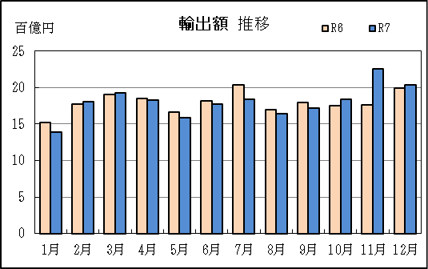
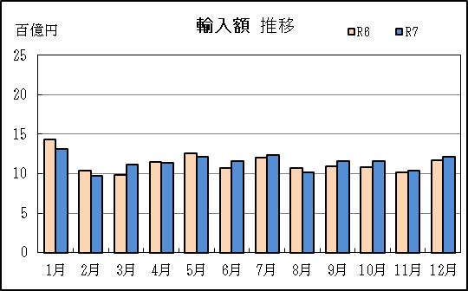

【グラフ作成用データ】

輸出 | 2023年 | 2024年 | 2025年 |  | 輸入 | 2023年 | 2024年 | 2025年
 | R5 | R6 | R7 |  |  | R5 | R6 | R7
1月 | 15 | 15 | 14 |  | 1月 | 13 | 14 | 13
2月 | 18 | 18 | 18 |  | 2月 | 13 | 10 | 10
3月 | 19 | 19 | 19 |  | 3月 | 13 | 10 | 11
4月 | 19 | 18 | 18 |  | 4月 | 12 | 12 | 11
5月 | 16 | 17 | 16 |  | 5月 | 12 | 13 | 12
6月 | 19 | 18 | 18 |  | 6月 | 12 | 11 | 12
7月 | 20 | 20 | 18 |  | 7月 | 11 | 12 | 12
8月 | 17 | 17 | 16 |  | 8月 | 10 | 11 | 10
9月 | 19 | 18 | 17 |  | 9月 | 11 | 11 | 12
10月 | 20 | 17 | 18 |  | 10月 | 11 | 11 | 12
11月 | 20 | 18 | 23 |  | 11月 | 12 | 10 | 10
12月 | 20 | 20 | 20 |  | 12月 | 11 | 12 | 12

グラフ単位 |  |  |  |  | グラフ単位
百億円 | 兆円 |  |  |  | 百億円 | 兆円
10000000 | 千億円 |  |  |  | 10000000 | 千億円
 | 百億円 |  |  |  |  | 百億円
 | 十億円 |  |  |  |  | 十億円
 | 億円 |  |  |  |  | 億円
 | 千万円 |  |  |  |  | 千万円

P5
田子の浦港 貿易概況

【令和7年12月】 |  |  |  |  |  |  |  |  |  |  |  |  |  |  |  |  | （単位：百万円、％）
区 分 |  | 輸 出 額 |  |  |  | 輸 入 額 |  |  |  | 輸出入額 |  |  |  | 差引額(▲は輸入超過）
 |  | 前年同期比 |  | 管内比 |  | 前年同期比 |  | 管内比 |  | 前年同期比 |  | 管内比 |  | 前年同期比 |  | 管内比
田子の浦港 |  |  | 939 |  |  |  | 2,021 |  |  |  | 2,960 |  |  |  | ▲ 1,083
 |  | 80.8 |  | 0.0 |  | 102.5 |  | 0.2 |  | 94.5 |  | 0.1 |  | 133.5 |  | －
名古屋税関 管 内 |  |  | 2,338,805 |  |  |  | 1,220,776 |  |  |  | 3,559,581 |  |  |  | 1,118,029
 |  | 98.6 |  | － |  | 97.7 |  | － |  | 98.3 |  | － |  | 99.5 |  | －

【推移】 |  |  |  |  |  |  |  |  |  |  |  |  |  |  |  |  | （単位：百万円、％）
期 間 |  | 輸 出 額 |  |  |  | 輸 入 額 |  |  |  | 輸出入額 |  |  |  | 差引額(▲は輸入超過）
 |  | 金 額 |  |  | 前 年 同期比 | 金 額 |  |  | 前 年 同期比 | 金 額 |  |  | 前 年 同期比 | 金 額 |  |  | 前 年 同期比
令和3年 |  |  | 11,038 |  | 99.1 |  | 28,411 |  | 132.2 |  | 39,449 |  | 120.9 |  | ▲ 17,374 |  | 167.9
令和4年 |  |  | 10,914 |  | 98.9 |  | 38,077 |  | 134.0 |  | 48,991 |  | 124.2 |  | ▲ 27,162 |  | 156.3
令和5年 |  |  | 10,647 |  | 97.6 |  | 35,771 |  | 93.9 |  | 46,418 |  | 94.7 |  | ▲ 25,124 |  | 92.5
令和6年 |  |  | 11,632 |  | 109.2 |  | 34,443 |  | 96.3 |  | 46,075 |  | 99.3 |  | ▲ 22,812 |  | 90.8
令和7年 |  |  | 10,012 |  | 86.1 |  | 28,506 |  | 82.8 |  | 38,517 |  | 83.6 |  | ▲ 18,494 |  | 81.1
令和6年 | 上期 |  | 6,102 |  | 117.1 |  | 18,749 |  | 103.2 |  | 24,851 |  | 106.3 |  | ▲ 12,646 |  | 97.7
令和6年 | 下期 |  | 5,529 |  | 101.8 |  | 15,695 |  | 89.1 |  | 21,224 |  | 92.1 |  | ▲ 10,165 |  | 83.5
令和7年 | 上期 |  | 4,814 |  | 78.9 |  | 15,920 |  | 84.9 |  | 20,734 |  | 83.4 |  | ▲ 11,106 |  | 87.8
令和7年 | 下期 |  | 5,198 |  | 94.0 |  | 12,586 |  | 80.2 |  | 17,784 |  | 83.8 |  | ▲ 7,388 |  | 72.7
令和6年 | １月 |  | 533 |  | 97.2 |  | 1,358 |  | 60.1 |  | 1,891 |  | 67.3 |  | ▲ 824 |  | 48.2
 | ２月 |  | 871 |  | 134.9 |  | 4,728 |  | 166.6 |  | 5,600 |  | 160.7 |  | ▲ 3,857 |  | 176.0
 | ３月 |  | 1,348 |  | 170.5 |  | 3,482 |  | 98.1 |  | 4,830 |  | 111.3 |  | ▲ 2,134 |  | 77.3
 | ４月 |  | 1,245 |  | 141.7 |  | 2,909 |  | 204.3 |  | 4,154 |  | 180.4 |  | ▲ 1,664 |  | 305.0
 | ５月 |  | 790 |  | 60.9 |  | 3,776 |  | 85.7 |  | 4,566 |  | 80.0 |  | ▲ 2,986 |  | 96.0
 | ６月 |  | 1,314 |  | 125.1 |  | 2,495 |  | 67.7 |  | 3,810 |  | 80.5 |  | ▲ 1,181 |  | 44.9
 | ７月 |  | 777 |  | 102.6 |  | 3,354 |  | 98.8 |  | 4,131 |  | 99.5 |  | ▲ 2,576 |  | 97.8
 | ８月 |  | 800 |  | 96.1 |  | 3,080 |  | 95.7 |  | 3,880 |  | 95.8 |  | ▲ 2,280 |  | 95.6
 | ９月 |  | 1,020 |  | 112.8 |  | 2,444 |  | 95.7 |  | 3,464 |  | 100.2 |  | ▲ 1,425 |  | 86.3
 | 10月 |  | 940 |  | 76.8 |  | 2,921 |  | 110.9 |  | 3,861 |  | 100.0 |  | ▲ 1,981 |  | 140.5
 | 11月 |  | 831 |  | 101.4 |  | 1,923 |  | 63.9 |  | 2,755 |  | 71.9 |  | ▲ 1,092 |  | 49.8
 | 12月 |  | 1,161 |  | 129.7 |  | 1,972 |  | 70.5 |  | 3,133 |  | 84.9 |  | ▲ 811 |  | 42.6
令和7年 | １月 |  | 785 |  | 147.2 |  | 2,286 |  | 168.4 |  | 3,072 |  | 162.4 |  | ▲ 1,501 |  | 182.1
 | ２月 |  | 1,007 |  | 115.6 |  | 1,790 |  | 37.9 |  | 2,797 |  | 49.9 |  | ▲ 783 |  | 20.3
 | ３月 |  | 663 |  | 49.2 |  | 2,637 |  | 75.7 |  | 3,300 |  | 68.3 |  | ▲ 1,975 |  | 92.5
 | ４月 |  | 955 |  | 76.7 |  | 2,190 |  | 75.3 |  | 3,144 |  | 75.7 |  | ▲ 1,235 |  | 74.2
 | ５月 |  | 704 |  | 89.1 |  | 5,275 |  | 139.7 |  | 5,978 |  | 130.9 |  | ▲ 4,571 |  | 153.1
 | ６月 |  | 700 |  | 53.3 |  | 1,742 |  | 69.8 |  | 2,442 |  | 64.1 |  | ▲ 1,042 |  | 88.2
 | ７月 |  | 1,049 |  | 134.9 |  | 1,977 |  | 59.0 |  | 3,026 |  | 73.3 |  | ▲ 928 |  | 36.0
 | ８月 |  | 616 |  | 77.1 |  | 2,238 |  | 72.7 |  | 2,854 |  | 73.6 |  | ▲ 1,621 |  | 71.1
 | ９月 |  | 1,021 |  | 100.1 |  | 1,955 |  | 80.0 |  | 2,976 |  | 85.9 |  | ▲ 934 |  | 65.6
 | 10月 |  | 874 |  | 92.9 |  | 2,258 |  | 77.3 |  | 3,132 |  | 81.1 |  | ▲ 1,384 |  | 69.9
 | 11月 |  | 700 |  | 84.1 |  | 2,136 |  | 111.1 |  | 2,836 |  | 102.9 |  | ▲ 1,437 |  | 131.6
 | 12月 |  | 939 |  | 80.8 |  | 2,021 |  | 102.5 |  | 2,960 |  | 94.5 |  | ▲ 1,083 |  | 133.5
・令和6年以前：確定値
・令和7年：輸出の11月分並びに輸入、輸出入及び差引の10月分以前は、確報値
・管内比とは、田子の浦港が名古屋税関管内に占める割合

【推移グラフ】
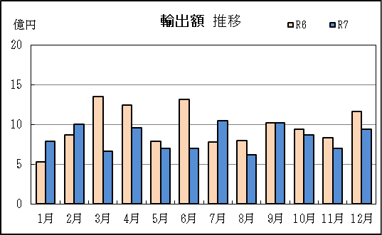
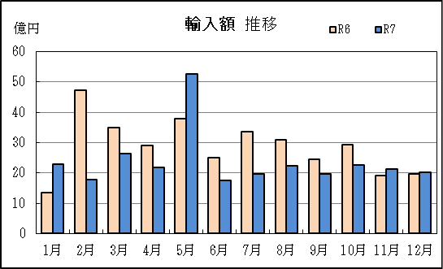

【グラフ作成用データ】

輸出 | 2023年 | 2024年 | 2025年 |  | 輸入 | 2023年 | 2024年 | 2025年
 | R5 | R6 | R7 |  |  | R5 | R6 | R7
1月 | 5 | 5 | 8 |  | 1月 | 23 | 14 | 23
2月 | 6 | 9 | 10 |  | 2月 | 28 | 47 | 18
3月 | 8 | 13 | 7 |  | 3月 | 35 | 35 | 26
4月 | 9 | 12 | 10 |  | 4月 | 14 | 29 | 22
5月 | 13 | 8 | 7 |  | 5月 | 44 | 38 | 53
6月 | 11 | 13 | 7 |  | 6月 | 37 | 25 | 17
7月 | 8 | 8 | 10 |  | 7月 | 34 | 34 | 20
8月 | 8 | 8 | 6 |  | 8月 | 32 | 31 | 22
...

P8
...
【推移】 |  |  |  |  |  |  |  |  |  |  |  | （単位：百万円、％）
 | ９月 |  | 40,120 | 108.3 |  | 6,228 |  | 157.3 | 46,347 | 113.1 | 33,892 | 102.5
 | 10月 |  | 45,810 | 125.0 |  | 4,681 |  | 227.0 | 50,492 | 130.5 | 41,129 | 119.0
 | 11月 |  | 37,613 | 129.3 |  | 6,642 |  | 431.9 | 44,255 | 144.4 | 30,970 | 112.4
 | 12月 |  | 51,305 | 123.6 |  | 3,433 |  | 263.1 | 54,738 | 127.9 | 47,872 | 119.1
・令和6年以前：確定値
・令和7年：輸出の11月分並びに輸入、輸出入及び差引の10月分以前は、確報値
・管内比とは、御前崎港が名古屋税関管内に占める割合

【推移グラフ】
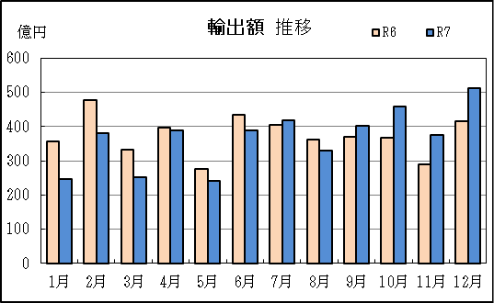
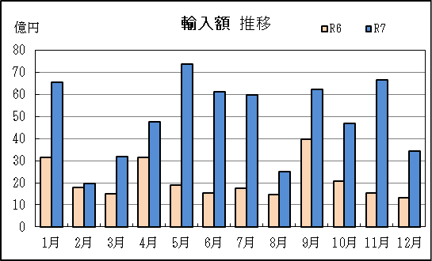

【グラフ作成用データ】

輸出 | 2023年 | 2024年 | 2025年 | 輸入 | 2023年 | 2024年 | 2025年
 | R5 | R6 | R7 |  | R5 | R6 | R7
1月 | 277 | 356 | 247 | 1月 | 28 | 32 | 66
...

P11
...
【推移】 |  |  |  |  |  |  |  |  |  |  |  | （単位：百万円、％）
 | ９月 |  | － | － |  | 79 |  | 全増 | 79 | 全増 | ▲ 79 | 全増
 | 10月 |  | － | － |  | － |  | － | － | － | － | －
 | 11月 |  | － | － |  | － |  | － | － | － | － | －
 | 12月 |  | － | － |  | － |  | － | － | － | － | －
・令和6年以前：確定値
・令和7年：輸出の11月分並びに輸入、輸出入及び差引の10月分以前は、確報値
・管内比とは、静岡空港が名古屋税関管内に占める割合

【推移グラフ】
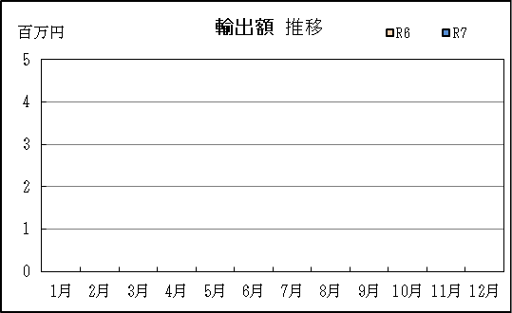
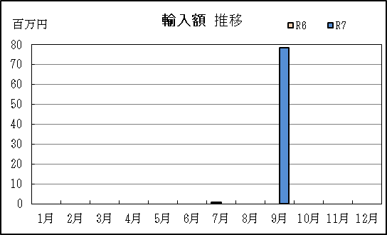

【グラフ作成用データ】

輸出 | 2023年 | 2024年 | 2025年 | 輸入 | 2023年 | 2024年 | 2025年
 | R5 | R6 | R7 |  | R5 | R6 | R7
1月 | 0 | 0 | 0 | 1月 | 0 | 0 | 0
...

P14
...
【推移】 |  |  |  |  |  |  |  |  |  |  |  | （単位：百万円、％）
 | ９月 |  | 213,510 | 98.3 |  | 123,998 |  | 106.9 | 337,508 | 101.3 | 89,512 | 88.5
 | 10月 |  | 230,911 | 108.7 |  | 122,483 |  | 108.0 | 353,394 | 108.4 | 108,428 | 109.4
 | 11月 |  | 263,762 | 128.2 |  | 112,545 |  | 107.3 | 376,307 | 121.1 | 151,218 | 149.9
 | 12月 |  | 256,442 | 106.0 |  | 126,928 |  | 105.3 | 383,370 | 105.7 | 129,514 | 106.6
・令和6年以前：確定値
・令和7年：輸出の11月分並びに輸入、輸出入及び差引の10月分以前は、確報値

【推移グラフ】
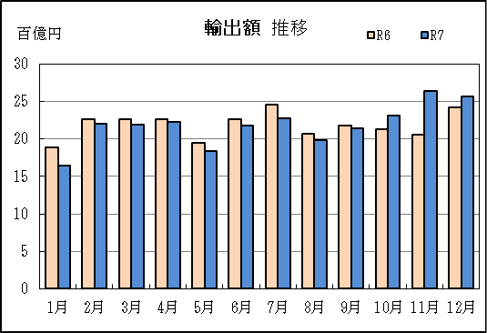
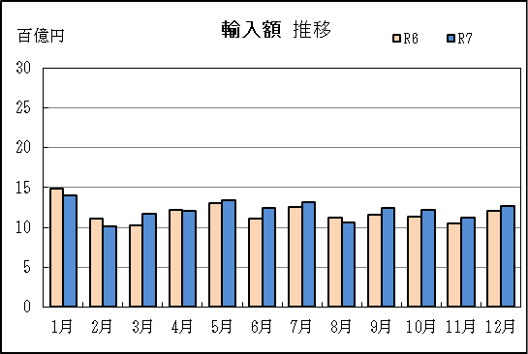

【グラフ作成用データ】

輸出 | 2023年 | 2024年 | 2025年 | 輸入 | 2023年 | 2024年 | 2025年
 | R5 | R6 | R7 |  | R5 | R6 | R7
1月 | 18 | 19 | 16 | 1月 | 14 | 15 | 14
2月 | 21 | 23 | 22 | 2月 | 13 | 11 | 10
...

